Afluencia diaria Biotren abr-26
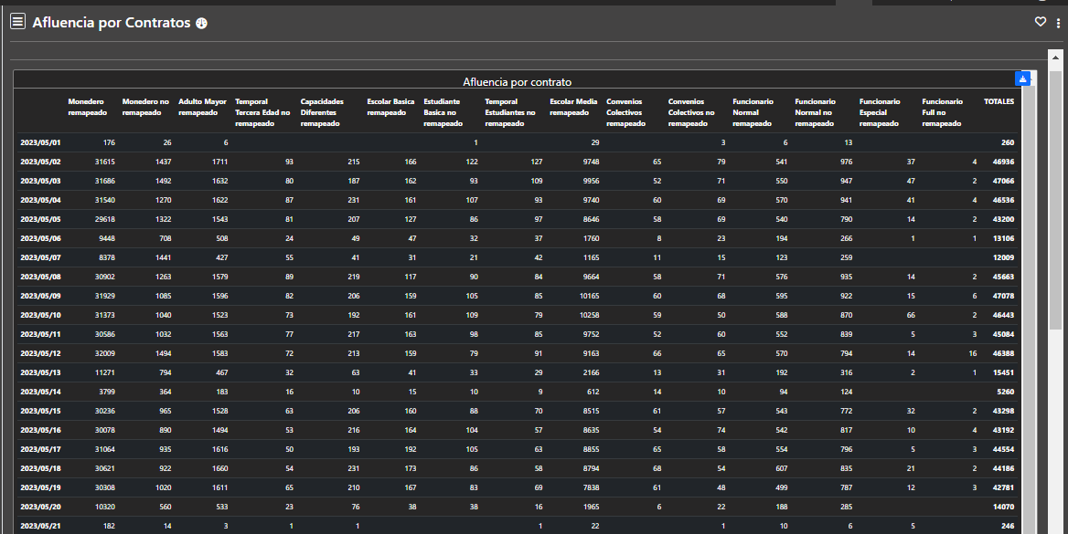
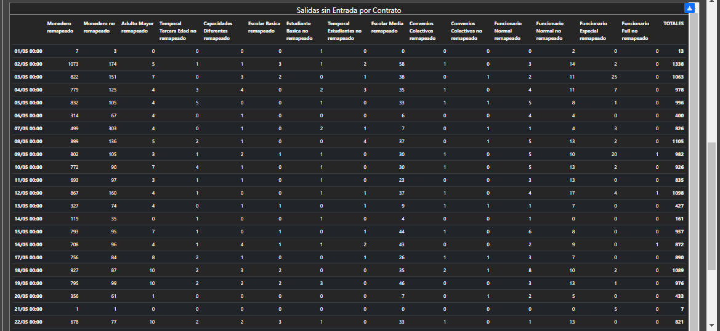
 |  | AFLUENCIA DIARIA BIOTREN POR TARJETAS
 |  | May-26

 |  | Monedero | Estudiante | Est. Básico | Adulto Mayor | Funcionario | Discapacitados | Convenio Colec. | Fun. Full
DIA | FECHA | Monedero | Estudiante | Est. Básico | Adulto Mayor | Funcionario | Discapacitados | Convenio Colec. | Fun. Full | Salidas sin Entrada | TOTAL AFLUENCIA | Afluencias + Multas | Afluencias + Multas +SSE
2026-05-01 | 2026-05-01 | 327 | 41 | 3 | 21 | 3 | 8 | 7 | 6 | 17 | 416 | 416 | 433
2026-05-02 | 2026-05-02 | 13,699 | 3,282 | 274 | 1,104 | 159 | 458 | 52 | 8 | 793 | 19,036 | 19,036 | 19,829
2026-05-03 | 2026-05-03 | 5,025 | 1,404 | 119 | 381 | 72 | 167 | 34 | 7 | 347 | 7,209 | 7,209 | 7,556
2026-05-04 | 2026-05-04 | 30,530 | 12,927 | 780 | 3,152 | 442 | 1496 | 167 | 22 | 1,323 | 49,516 | 49,516 | 50,839
2026-05-05 | 2026-05-05 | 29,798 | 12,766 | 786 | 2,995 | 414 | 1434 | 177 | 22 | 1,089 | 48,392 | 48,392 | 49,481
2026-05-06 | 2026-05-06 | 27,039 | 11,549 | 656 | 2,509 | 344 | 1270 | 141 | 22 | 1,046 | 43,530 | 43,530 | 44,576
2026-05-07 | 2026-05-07 | 31,956 | 13,354 | 935 | 3,245 | 451 | 1522 | 188 | 23 | 1,123 | 51,674 | 51,674 | 52,797
2026-05-08 | 2026-05-08 | 29,817 | 12,156 | 790 | 2,859 | 406 | 1298 | 171 | 19 | 1,201 | 47,516 | 47,516 | 48,717
2026-05-09 | 2026-05-09 | 13,948 | 4,207 | 341 | 1,253 | 162 | 576 | 36 | 6 | 673 | 20,529 | 20,529 | 21,202
2026-05-10 | 2026-05-10 | 5,641 | 1,307 | 134 | 473 | 56 | 227 | 23 | 5 | 310 | 7,866 | 7,866 | 8,176
2026-05-11 | 2026-05-11 | 27,433 | 11,130 | 831 | 2,927 | 389 | 1369 | 137 | 19 | 1,115 | 44,235 | 44,235 | 45,350
2026-05-12 | 2026-05-12 | 27,892 | 11,557 | 869 | 2,950 | 390 | 1358 | 156 | 17 | 1,106 | 45,189 | 45,189 | 46,295
2026-05-13 | 2026-05-13 | 28,891 | 11,736 | 829 | 3,016 | 403 | 1381 | 165 | 40 | 1,160 | 46,461 | 46,461 | 47,621
2026-05-14 | 2026-05-14 | 28,342 | 11,317 | 809 | 3,002 | 401 | 1362 | 168 | 34 | 1,633 | 45,435 | 45,435 | 47,068
2026-05-15 | 2026-05-15 | 28,782 | 10,822 | 820 | 3,031 | 368 | 1315 | 176 | 25 | 1,207 | 45,339 | 45,339 | 46,546
2026-05-16 | 2026-05-16 | 12,941 | 3,781 | 350 | 1,174 | 143 | 524 | 47 | 9 | 658 | 18,969 | 18,969 | 19,627
2026-05-17 | 2026-05-17 | 6,067 | 1,769 | 188 | 472 | 70 | 221 | 35 | - | 368 | 8,822 | 8,822 | 9,190
2026-05-18 | 2026-05-18 | 29,656 | 10,326 | 897 | 3,264 | 411 | 1469 | 154 | 29 | 1,220 | 46,206 | 46,206 | 47,426
2026-05-19 | 2026-05-19 | 29,415 | 10,222 | 879 | 3,188 | 419 | 1398 | 156 | 23 | 1,121 | 45,700 | 45,700 | 46,821
2026-05-20 | 2026-05-20 | 29,310 | 10,350 | 893 | 3,233 | 431 | 1412 | 170 | 42 | 1,163 | 45,841 | 45,841 | 47,004
2026-05-21 | 2026-05-21 | 461 | 59 | 2 | 14 | 6 | 13 | 7 | - | 17 | 562 | 562 | 579
2026-05-22 | 2026-05-22 | 23,536 | 5,929 | 560 | 2,591 | 309 | 1101 | 110 | 7 | 1,046 | 34,143 | 34,143 | 35,189
2026-05-23 | 2026-05-23 | 11,156 | 2,820 | 296 | 1,041 | 120 | 464 | 48 | 2 | 709 | 15,947 | 15,947 | 16,656
2026-05-24 | 2026-05-24 | 5,170 | 1,535 | 160 | 513 | 51 | 207 | 20 | - | 324 | 7,656 | 7,656 | 7,980
2026-05-25 | 2026-05-25 | 29,808 | 13,285 | 913 | 3,274 | 413 | 1475 | 170 | 30 | 1,179 | 49,368 | 49,368 | 50,547
2026-05-26 | 2026-05-26 | 29,956 | 13,135 | 884 | 3,235 | 433 | 1474 | 172 | 28 | 1,219 | 49,317 | 49,317 | 50,536
2026-05-27 | 2026-05-27 | 27,305 | 12,239 | 887 | 2,882 | 391 | 1397 | 160 | 17 | 1,082 | 45,278 | 45,278 | 46,360
2026-05-28 | 2026-05-28 | 27,563 | 12,403 | 880 | 2,851 | 395 | 1369 | 178 | 17 | 1,098 | 45,656 | 45,656 | 46,754
2026-05-29 | 2026-05-29 | 29,285 | 11,982 | 859 | 3,016 | 384 | 1386 | 163 | 15 | 1,607 | 47,090 | 47,090 | 48,697
2026-05-30 | 2026-05-30 | 13,556 | 3,842 | 369 | 1,265 | 137 | 519 | 57 | 8 | 792 | 19,753 | 19,753 | 20,545
2026-05-31 | 2026-05-31 | 5,967 | 1,673 | 196 | 503 | 56 | 182 | 37 | 6 | 405 | 8,620 | 8,620 | 9,025
 |  | 640,272 | 244,905 | 18,189 | 65,434 | 8,629 | 29,852 | 3,482 | 508 | 28,151 | 1,011,271 | 1,011,271 | 1,039,422

